Conversión
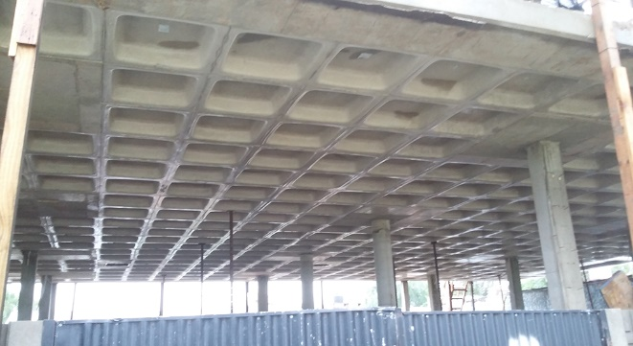
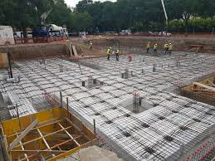
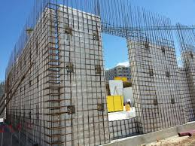

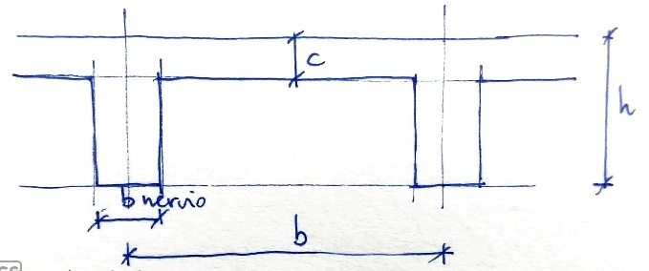
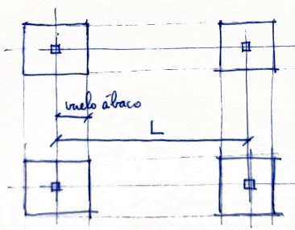
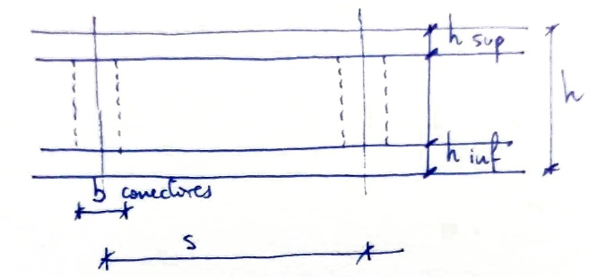

FORJADO RETICULAR |  |  | FORJADO ELESDOPA Y MURO SIMPLIFICADO |  |  | MURO ELESDOPA AVANZADO

MODELIZACIÓN |  |  | MODELIZACIÓN |  |  | GEOMETRÍA
Ábacos | [S/N] | modelizados | Ábacos | [S/N] | modelizados | h | [cm] | 30
 |  |  |  |  |  | h sup | [cm] | 6
GEOMETRÍA |  |  | GEOMETRÍA |  |  | h inf | [cm] | 4
b (intereje) | [cm] | 80 | h | [cm] | 30 | s (sep. conect.) | [cm] | 70
h | [cm] | 30 | h sup | [cm] | 5 | b conectores | [cm] | 12
c (capa comp.) | [cm] | 6 | h inf | [cm] | 5 | h conector | [cm] | 20
b nervio | [cm] | 12 | s (sep. conect.) | [cm] | 45
vuelo ábaco | L/ | 5 | b conectores | [cm] | 12
h-c | [cm] | 24 | L ábaco | L/ | 8.33
b-a | [cm] | 68 | h conector | [cm] | 20

PARÁMETROS EQUIVALENTES |  |  | PARÁMETROS EQUIVALENTES |  |  | PARÁMETROS EQUIVALENTES
h equivalente | [cm] | 20.7 | h equivalente | [cm] | 26.7 | h equivalente | [cm] | 42.8
γ equivalente | [kN/m3] | 15.26 | γ equivalente | [kN/m3] | 8.04 | E equivalente / E | [-] | 0.234
 |  |  |  |  |  | γ equivalente | [kN/m3] | 5.50

auxiliar
modelizados
no modelizados

ajuste | 207 |  | ajuste | 266
8.00 | 230 | 1.11 | 8.00 | 275 | 1.03
5.33 | 237 | 1.14 | 5.33 | 278 | 1.05
4.00 | 241 | 1.16 | 4.00 | 280 | 1.05

